关系图
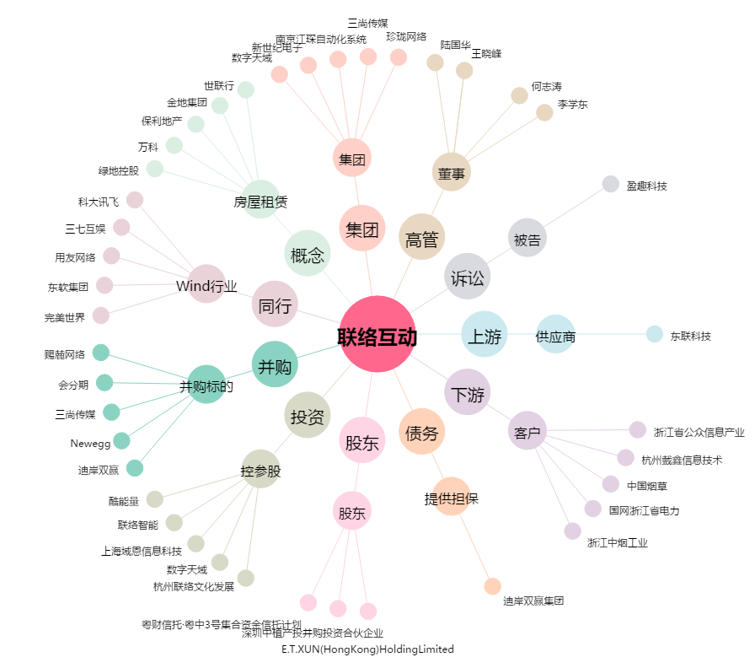
联络互动[002280.SZ] - 关系概览图

